Sheet1
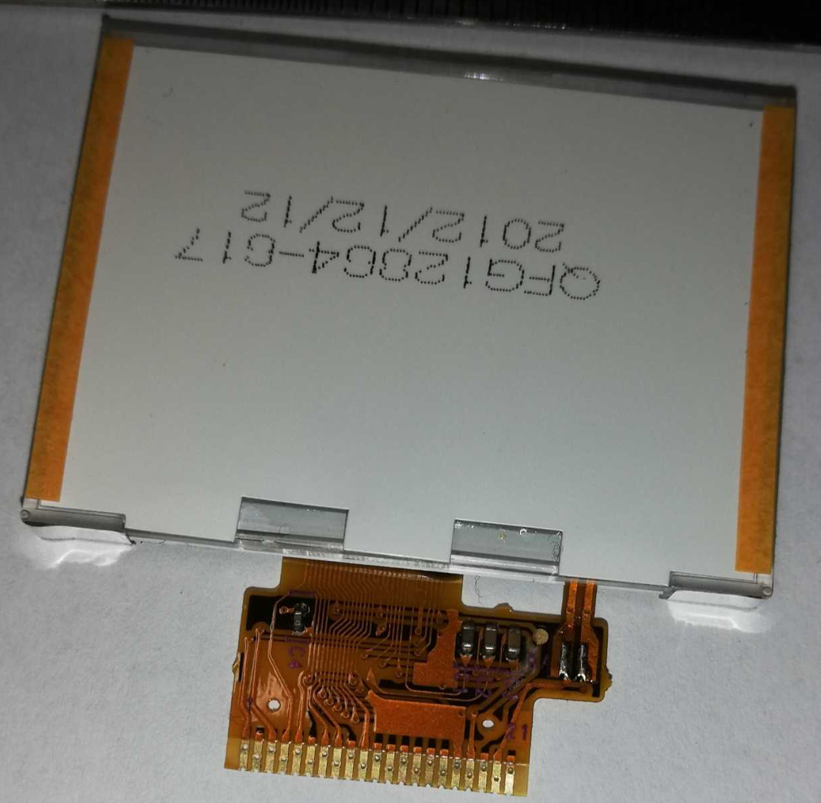
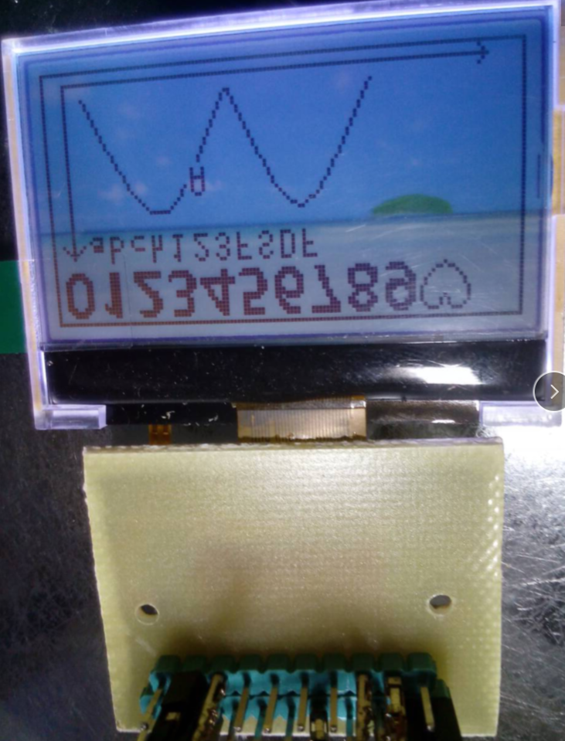
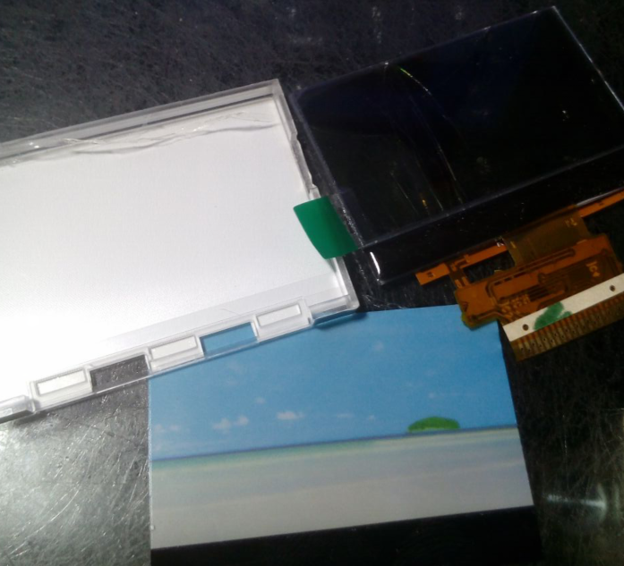
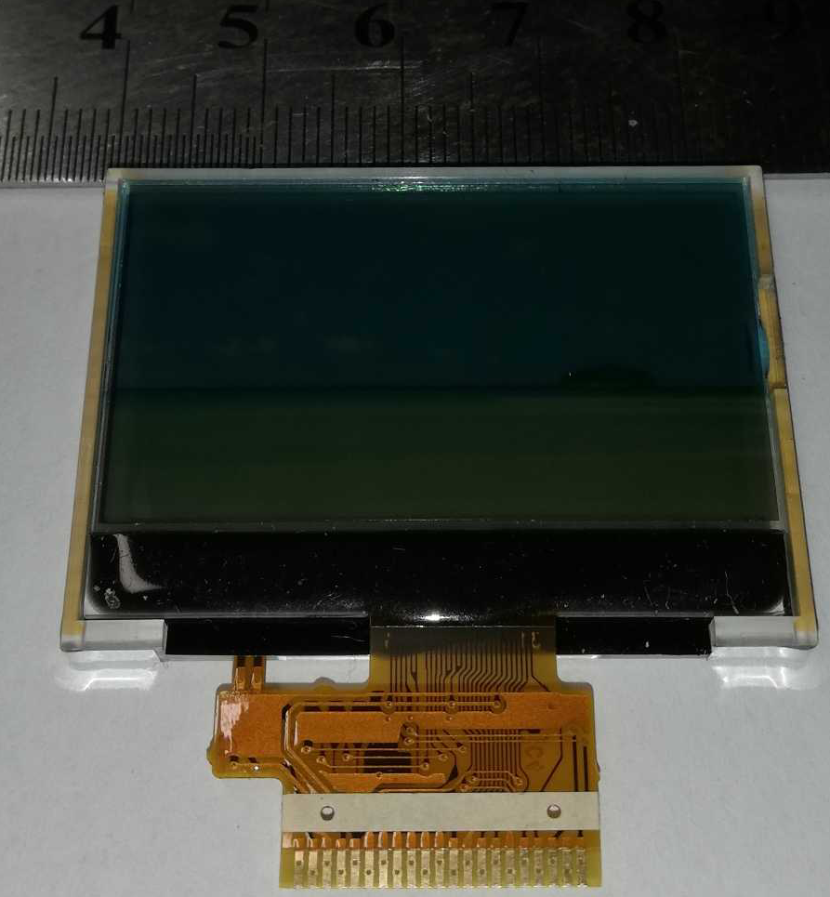
PSB | L
NC
C86 | X
CS | CS
RST | RST
D6 | sclk
WR
RD
D7 | sda
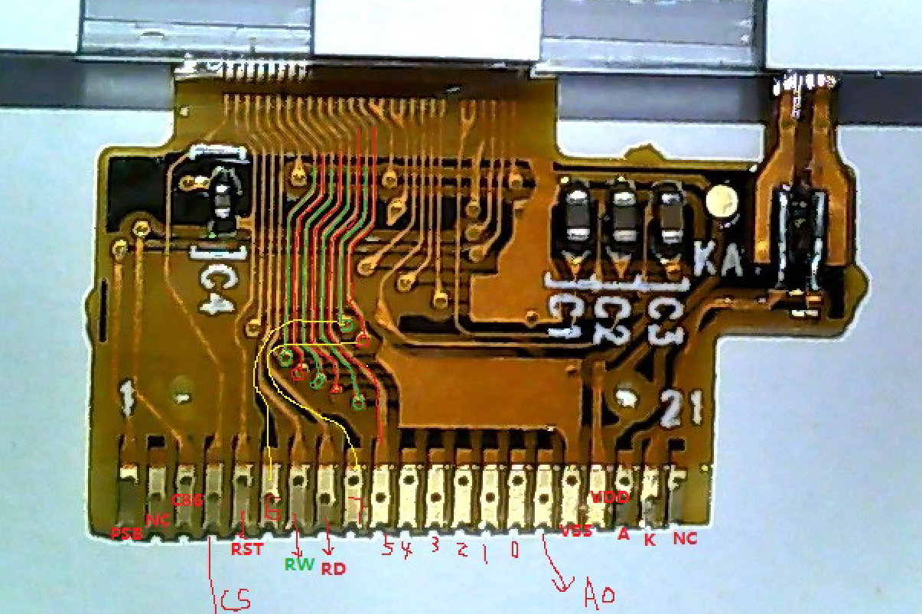
D5
D4
D3
D2
D1
D0
A0 | A0
VSS
VDD
LED-A
LED-K
NC

0.8 --21PIN

